Лист1
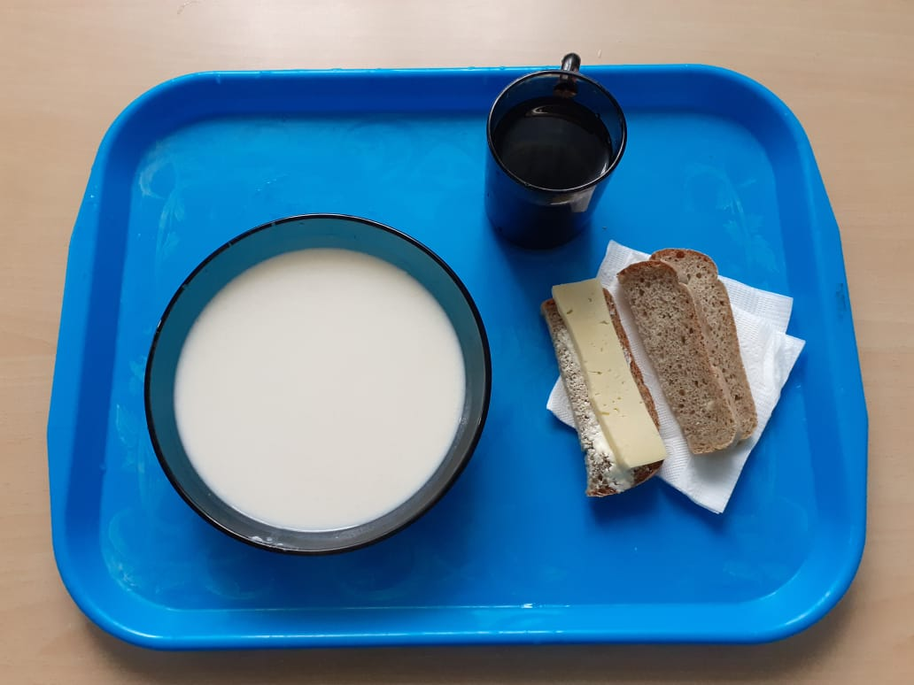
Школа | МБОУ ООШ №25 имени В.В.Буракова станицы Баракаевской |  |  | Отд./корп |  |  |  | День | 28.09.2021г

Прием пищи | Раздел | № рец. | Блюдо | Выход, г | Цена | Калорийность | Белки | Жиры | Углеводы

1-4 классы | Фрукты свежие | 112 | Яблоки | 110 |  | 51.70 | 0.44 | 0.44 | 0.20
 | Гор.блюдо | 164 | Суп молочный с крупой рисовой | 200 |  | 131.30 | 5.25 | 6.37 | 20.62
 |  | 100 | Сыр порционно | 13 |  | 42.86 | 3.84 | 3.90 | 0.00
 |  | 105 | Масло порционно | 10 |  | 149.6 | 0.10 | 16.50 | 0.16
 | Хлеб | 108 | Хлеб пшеничный | 35 |  | 82.25 | 2.66 | 0.28 | 38.88
 | Хлеб | 109 | Хлеб ржаной йодированный | 20 |  | 34.80 | 1.32 | 0.24 | 15.01
 | Сок фруктовый | 518 | Сок яблочный | 200 |  | 92.00 | 1.00 | 0.20 | 0.20

 |  |  |  |  | 38.80 | 133.95 | 9.67 | 0.72 | 39.08
5-9 классы | Фрукты свежие | 112 | Яблоки | 110 |  | 51.70 | 0.88 | 0.11 | 10.78
 | Гор.блюдо | 164 | Суп молочный с крупой рисовой | 250 |  | 164.25 | 5.25 | 22.74 | 20.62
 |  | 100 | Сыр порционно | 15 |  | 51.40 | 3.84 | 3.90 | 0.00
 |  | 105 | Масло порционно | 20 |  | 149.60 | 0.10 | 16.50 | 0.16
 | Хлеб | 108 | Хлеб пшеничный | 35 |  | 82.25 | 3.80 | 0.40 | 38.88
 | Хлеб | 109 | Хлеб ржаной | 20 |  | 52.20 | 1.98 | 0.36 | 15.01
 | Сок фруктовый | 518 | Сок яблочный | 200 |  | 92.00 | 1.00 | 0.20 | 0.20
 |  |  |  |  | 35.74р. | 360.15 | 12.95 | 27.31 | 46.61
Завтрак | Овощи | 112 | Яблоки | 110 |  | 51.70 | 0.88 | 0.11 | 10.78
 | Горячее блюдо | 164 | Суп молочный с крупой рисовой | 250 |  | 164.25 | 5.25 | 22.74 | 20.62
сотрудники |  | 100 | Сыр порционно | 15 |  | 51.40 | 3.84 | 3.90 | 0.00
 |  | 105 | Масло порционно | 20 |  | 149.60 | 0.10 | 16.50 | 0.16
 | Хлеб | 108 | Хлеб пшеничный | 35 |  | 82.25 | 3.80 | 0.40 | 38.88
 | Хлеб | 109 | Хлеб ржаной | 20 |  | 52.20 | 1.98 | 0.36 | 15.01
 | Сок фруктовый | 518 | Сок яблочный | 200 |  | 92.00 | 1.00 | 0.20 | 0.20
 |  |  |  |  | 35.72р. | 360.15 | 12.95 | 27.31 | 46.61

